行政事業レビューシート
 |  |  |  |  |  |  |  |  |  |  | 事業番号 |  |  | 2021 |  | - | 防衛 |  |  | - | 20 |  | - | 0078
令和3年度行政事業レビューシート |  |  |  |  |  |  |  |  |  |  |  |  |  |  |  | （ | 防衛省 |  |  |  |  |  |  |  |  |  | ）
事業名 |  |  | 機雷処分具等の整備等 |  |  |  |  |  |  |  |  | 担当部局庁 |  |  | 防衛装備庁 |  |  |  |  |  |  | 作成責任者
事業開始年度 |  |  | 平成12年度 |  |  |  | 事業終了 （予定）年度 |  | 終了予定なし |  |  | 担当課室 |  |  | 事業監理官（艦船担当） |  |  |  |  |  |  | 事業監理官 萩原 祐史
会計区分 |  |  | 一般会計
根拠法令 （具体的な 条項も記載） |  |  | 防衛省設置法第4条第1項第13号 |  |  |  |  |  |  |  |  | 関係する 計画、通知等 |  |  | 平成３１年度以降に係る防衛計画の大綱、中期防衛力整備計画（平成３１年度～平成３５年度）（平成３０年１２月１８日 国家安全保障会議決定・閣議決定）
主要政策・施策 |  |  | - |  |  |  |  |  |  |  |  | 主要経費 |  |  | 防衛関係
事業の目的 （目指す姿を簡潔に。3行程度以内） |  |  | 掃海艦艇に装備されている機雷処分具等の性能を維持し、機雷掃海等の能力維持を図る。
事業概要 （5行程度以内。別添可） |  |  | 機雷処分具等は、搭載艦艇の定期検査時に陸揚げし、組部品を使用して、オーバーホールを実施する。定期検査の工期内（約４か月）にオーバーホールが困難な部品については、事前に整備した陸上在庫品である組部品と換装することで対応している。撤去した組部品はオーバーホールを実施することで他鑑艇の定期検査における換装用組部品として使用する。
実施方法 |  |  | 直接実施
予算額・ 執行額 （単位:百万円） |  |  |  |  |  |  |  | 平成30年度 |  | 令和元年度 |  |  |  | 令和2年度 |  |  |  | 令和3年度 |  |  |  |  | 令和4年度要求
 |  |  | 予算の状況 |  | 当初予算 |  |  | 849 |  | 745 |  |  |  | 1,511 |  |  |  | 1,251 |  |  |  |  | 728
 |  |  |  |  | 補正予算 |  |  | - |  | - |  |  |  | - |  |  |  | -
 |  |  |  |  | 前年度から繰越し |  |  | - |  | - |  |  |  | - |  |  |  | - |  |  |  |  | -
 |  |  |  |  | 翌年度へ繰越し |  |  | - |  | - |  |  |  | - |  |  |  | -
 |  |  |  |  | 予備費等 |  |  | - |  | - |  |  |  | - |  |  |  | -
 |  |  |  |  | 計 |  |  | 849 |  | 745 |  |  |  | 1,511 |  |  |  | 1,251 |  |  |  |  | 728
 |  |  | 執行額 |  |  |  |  | 932 |  | 559 |  |  |  | 1,157
 |  |  | 執行率（％） |  |  |  |  | 110% |  | 75% |  |  |  | 77%
 |  |  | 当初予算＋補正予算に対する執行額の割合（％） |  |  |  |  | 110% |  | 75% |  |  |  | 77%
令和3・4年度 予算内訳 （単位：百万円） |  |  | 歳出予算目 |  |  |  |  | 令和3年度当初予算 |  | 令和4年度要求 |  |  |  | 主な増減理由
 |  |  | 武器修理費 |  |  |  |  | 994 |  | - |  |  |  | 所要の減
 |  |  | 艦船修理費 |  |  |  |  | 257 |  | 728
 |  |  | - |  |  |  |  | - |  | -
 |  |  | - |  |  |  |  | - |  | -
 |  |  | - |  |  |  |  | - |  | -
 |  |  | 計 |  |  |  |  | 1,251 |  | 728
成果目標及び 成果実績 （アウトカム） |  |  | 定量的な成果目標 |  |  |  |  | 成果指標 |  |  |  |  | 単位 |  | 平成30年度 | 令和元年度 |  |  | 令和2年度 |  |  | 中間目標 |  |  | 目標最終年度
 |  |  |  |  |  |  |  |  |  |  |  |  |  |  |  |  |  |  |  |  |  | 3 |  | 年度 | 43 | 年度
 |  |  | 掃海艦艇の機雷処分具（ＰＡＰ）のオーバーホールによる機雷掃海能力の維持 |  |  |  |  | 機雷処分具（ＰＡＰ）搭載 就役隻数 |  |  |  | 成果実績 | 艇 |  | 12 | 12 |  |  | 11 |  |  | - |  |  | -
 |  |  |  |  |  |  |  |  |  |  |  | 目標値 | 艇 |  | 12 | 12 |  |  | 12 |  |  | 11 |  |  | 1
 |  |  |  |  |  |  |  |  |  |  |  | 達成度 | ％ |  | 100 | 100 |  |  | 92 |  |  | - |  |  | -
根拠として用いた 統計・データ名 （出典） |  |  | 補給本部業務計画

成果目標及び 成果実績 （アウトカム） |  |  | 定量的な成果目標 |  |  |  |  | 成果指標 |  |  |  |  | 単位 |  | 平成30年度 | 令和元年度 |  |  | 令和2年度 |  |  | 中間目標 |  |  | 目標最終年度
 |  |  |  |  |  |  |  |  |  |  |  |  |  |  |  |  |  |  |  |  |  | 3 |  | 年度 | 46 | 年度
 |  |  | 掃海艦艇の機雷処分具（Ｓ－１０）のオーバーホールによる機雷掃海能力の維持 |  |  |  |  | 機雷処分具（Ｓ－１０）搭載 就役隻数 |  |  |  | 成果実績 | 艇 |  | 6 | 6 |  |  | 6 |  |  | - |  |  | -
 |  |  |  |  |  |  |  |  |  |  |  | 目標値 | 艇 |  | 6 | 6 |  |  | 6 |  |  | 6 |  |  | 1
 |  |  |  |  |  |  |  |  |  |  |  | 達成度 | ％ |  | 100 | 100 |  |  | 100 |  |  | - |  |  | -
根拠として用いた 統計・データ名 （出典） |  |  | 補給本部業務計画

成果目標及び 成果実績 （アウトカム） |  |  | 定量的な成果目標 |  |  |  |  | 成果指標 |  |  |  |  | 単位 |  | 平成30年度 | 令和元年度 |  |  | 令和2年度 |  |  | 中間目標 |  |  | 目標最終年度
 |  |  |  |  |  |  |  |  |  |  |  |  |  |  |  |  |  |  |  |  |  | 3 |  | 年度 | - | 年度
 |  |  | 掃海艦艇の機雷処分具の改修用部品調達による機雷掃海能力の維持 |  |  |  |  | 機雷処分具搭載就役 隻数 |  |  |  | 成果実績 | 艇 |  | 18 | 18 |  |  | 17 |  |  | - |  |  | -
 |  |  |  |  |  |  |  |  |  |  |  | 目標値 | 艇 |  | 18 | 18 |  |  | 18 |  |  | 17 |  |  | -
 |  |  |  |  |  |  |  |  |  |  |  | 達成度 | ％ |  | 100 | 100 |  |  | 94 |  |  | - |  |  | -
根拠として用いた 統計・データ名 （出典） |  |  | 補給本部業務計画

成果目標及び成果実績（アウトカム）欄についてさらに記載が必要な場合はチェックの上【別紙１】に記載 |  |  |  |  |  |  |  |  |  |  |  |  |  |  |  |  |  |  |  |  | チェック
活動指標及び 活動実績 （アウトプット） |  |  | 活動指標 |  |  |  |  |  |  |  |  |  | 単位 |  | 平成30年度 | 令和元年度 |  |  | 令和2年度 |  |  | 3年度 活動見込 |  |  | 4年度 活動見込
 |  |  | 機雷処分具（ＰＡＰ）組部品のオーバーホールに係る契約件数 |  |  |  |  |  |  |  |  | 活動実績 | 件 |  | 8 | 10 |  |  | 6 |  |  | - |  |  | -
 |  |  |  |  |  |  |  |  |  |  |  | 当初見込み | 件 |  | 14 | 8 |  |  | 6 |  |  | 4 |  |  | 6
活動指標及び 活動実績 （アウトプット） |  |  | 活動指標 |  |  |  |  |  |  |  |  |  | 単位 |  | 平成30年度 | 令和元年度 |  |  | 令和2年度 |  |  | 3年度 活動見込 |  |  | 4年度 活動見込
 |  |  | 機雷処分具（ＰＡＰ）ソーナー関連機器調達に係る契約件数 |  |  |  |  |  |  |  |  | 活動実績 | 件 |  | 1 | 0 |  |  | 3 |  |  | - |  |  | -
 |  |  |  |  |  |  |  |  |  |  |  | 当初見込み | 件 |  | 1 | 0 |  |  | 3 |  |  | 0 |  |  | 0
活動指標及び 活動実績 （アウトプット） |  |  | 活動指標 |  |  |  |  |  |  |  |  |  | 単位 |  | 平成30年度 | 令和元年度 |  |  | 令和2年度 |  |  | 3年度 活動見込 |  |  | 4年度 活動見込
 |  |  | 機雷処分具（Ｓ－１０）組部品のオーバーホールに係る契約件数 |  |  |  |  |  |  |  |  | 活動実績 | 件 |  | 2 | 0 |  |  | 1 |  |  | - |  |  | -
 |  |  |  |  |  |  |  |  |  |  |  | 当初見込み | 件 |  | 2 | 0 |  |  | 1 |  |  | 2 |  |  | 1
活動指標及び 活動実績 （アウトプット） |  |  | 活動指標 |  |  |  |  |  |  |  |  |  | 単位 |  | 平成30年度 | 令和元年度 |  |  | 令和2年度 |  |  | 3年度 活動見込 |  |  | 4年度 活動見込
 |  |  | 機雷処分具（Ｓ－１０・１型）誘導電線調達 |  |  |  |  |  |  |  |  | 活動実績 | 件 |  | 0 | 0 |  |  | 0 |  |  | - |  |  | -
 |  |  |  |  |  |  |  |  |  |  |  | 当初見込み | 件 |  | 0 | 0 |  |  | 0 |  |  | 1 |  |  | 0
活動指標及び 活動実績 （アウトプット） |  |  | 活動指標 |  |  |  |  |  |  |  |  |  | 単位 |  | 平成30年度 | 令和元年度 |  |  | 令和2年度 |  |  | 3年度 活動見込 |  |  | 4年度 活動見込
 |  |  | 機雷処分具（Ｓ－１０・１型）航走体修理 |  |  |  |  |  |  |  |  | 活動実績 | 件 |  | 0 | 0 |  |  | 0 |  |  | - |  |  | -
 |  |  |  |  |  |  |  |  |  |  |  | 当初見込み | 件 |  | 0 | 0 |  |  | 0 |  |  | 1 |  |  | 0
単位当たり コスト |  |  | 算出根拠 |  |  |  |  |  |  |  |  |  | 単位 |  | 平成30年度 | 令和元年度 |  |  | 令和2年度 |  |  | 3年度活動見込
...
点検・改善結果 | 点検結果 |  | １ 必要性 掃海艇に搭載されている機雷処分具等は機雷を処分することから、日本が関係する海域の安全を確保するために必要な機材であり、 防衛省が整備を実施することが適切である。 ２ 効率性 組部品は定期検査中にオーバーホールできないため、オーバーホール済みの組部品を定期検査時に交換している。また、撤去した 組部品は翌年度又は翌々年度の使用予定に合わせてオーバーホールを実施することから効率的な整備を実施している。 ３ 有効性 機雷処分具等は海中で使用しているため、長期間使用していると塩害による劣化が進むことから、計画的な整備を実施することで機器 能力の維持が可能となる。
平成24年度 |  | 0231
平成25年度 |  | 0231
平成26年度 |  | 0197
平成27年度 |  | 0135
平成28年度 |  | 0011
平成29年度 |  | 0010
平成30年度 |  | 0009
令和元年度 |  | 防衛省 |  | - |  | 0007
令和2年度 |  | 防衛省 |  | - |  | 0082
資金の流れ （資金の受け取り先が何を行っているかについて補足する） （単位：百万円） |  |  | ※令和2年度実績を記入。執行実績がない新規事業、新規要求事業については現時点で予定やイメージを記入。
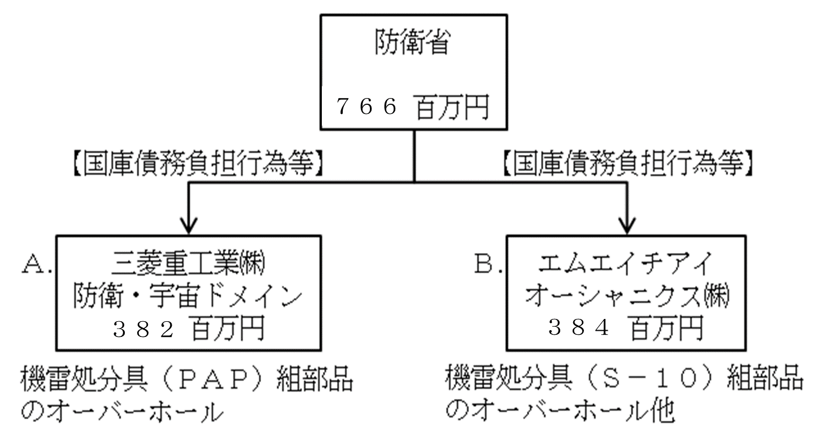

１１５７
【随意契約】（公募）等
【随意契約】（公募）等

８４５
３１２
...

